상품제안서
모두애 ESG 네이처 키트_스탠다드 (제로 웨이스트) | 상품코드: F04876

 |  |  |  |  |  |  | 02-412-0044 | www.easy1.co.kr
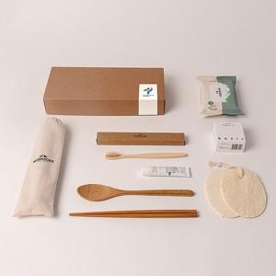

【상세/제작정보】

【인쇄/포장옵션】 | 스티커, 풀칼라 / 포장지포장

【공급단가】 | 수량 | 100~ | 300~ | 500~ | 1,000~ | 3,000~
*VAT별도 | 단가 | 16,100원 | 15,500원 | 14,910원 | 14,310원 | 13,950원

【상품 URL】 | https://dev.easy1.co.kr:443/src/goods_detail.php?gdno=4876

